Maksutulo, korvaukset
Kotimainen ensivakuutus | Vakuutusmaksutulo |  |  | Maksetut korvaukset
(1.000 euroa) | 1.1.-31.3.2019 | 1.1.-31.3.2020 | Muutos % | 1.1.-31.3.2019 | 1.1.-31.3.2020 | Muutos %
Yhteensä | 1,985,696 | 2,060,595 | 3.8 % | 862,157 | 833,301 | -3.3 %
Työtapaturma ja ammattitaudit (1a) | 539,514 | 539,100 | -0.1 % | 173,685 | 119,806 | -31.0 %
Muu tapaturma (1b) | 66,051 | 71,005 | 7.5 % | 27,999 | 30,720 | 9.7 %
Sairaus (2) | 182,750 | 200,978 | 10.0 % | 90,774 | 107,793 | 18.7 %
Maa-ajoneuvot (3) | 269,527 | 279,529 | 3.7 % | 169,963 | 185,335 | 9.0 %
Raitella liikkuva kalusto (4) | 0 | 187 | - | 2 | 3 | 35.3 %
Ilma-alukset (5) | 0 | 0 | - | 0 | 0 | -
Alukset (6) | 21,558 | 27,638 | 28.2 % | 10,546 | 10,798 | 2.4 %
Kuljetettavat tavarat (7) | 22,576 | 23,678 | 4.9 % | 6,399 | 6,800 | 6.3 %
Tulipalo ja luonnonvoimat (8) | 179,312 | 187,811 | 4.7 % | 72,844 | 64,573 | -11.4 %
Muut omaisuudelle aiheutuneet vahingot (9) | 244,162 | 259,566 | 6.3 % | 111,418 | 109,724 | -1.5 %
Moottoriajoneuvon vastuu (10) | 218,332 | 220,129 | 0.8 % | 131,142 | 127,923 | -2.5 %
Ilma-aluksen vastuu (11) | 0 | 0 | - | 0 | 0 | -3.4 %
Vesiliikennealuksen vastuu (12) | 2,032 | 2,239 | 10.2 % | 400 | 294 | -26.5 %
Yleinen vastuu (13) | 154,906 | 157,852 | 1.9 % | 33,544 | 37,978 | 13.2 %
Luotto (14) | 74 | 71 | -3.9 % | -16 | -7 | -52.5 %
Takaus (15) | 4,939 | 4,914 | -0.5 % | 292 | 687 | 135.3 %
Muut varallisuusvahingot (16) | 39,295 | 43,266 | 10.1 % | 12,731 | 14,795 | 16.2 %
Oikeusturva (17) | 40,669 | 42,633 | 4.8 % | 20,435 | 16,078 | -21.3 %
Matka-apu (18) | 0 | 0 | - | 0 | 0 | -
Sisältää If Skadeförsäkring AB:n Suomen sivuliikkeen tiedot

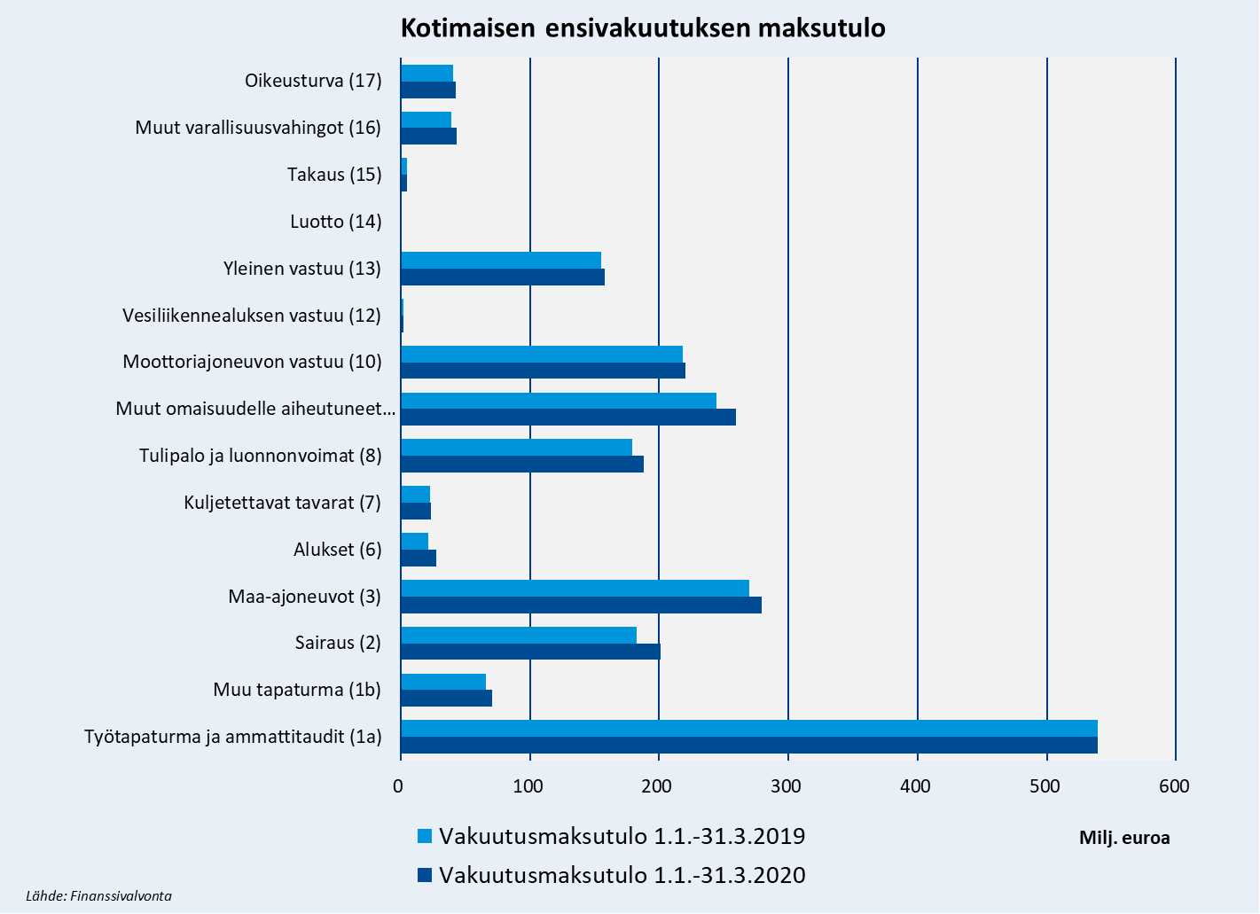

Premieinkomst, ersättningar
Inhemsk direktförsäkring | Premieinkomst |  |  | Utbetalda ersättningar
(1.000 euroa) | 1.1.-31.3.2019 | 1.1.-31.3.2020 | Förändring % | 1.1.-31.3.2019 | 1.1.-31.3.2020 | Förändring %
Totalt | 1,985,696 | 2,060,595 | 3.8 % | 862,157 | 833,301 | -3.3 %
Olycksfall och yrkessjukdomar (1a) | 539,514 | 539,100 | -0.1 % | 173,685 | 119,806 | -31.0 %
Övrigt olycksfall (1b) | 66,051 | 71,005 | 7.5 % | 27,999 | 30,720 | 9.7 %
Sjukdom (2) | 182,750 | 200,978 | 10.0 % | 90,774 | 107,793 | 18.7 %
Landfordon (3) | 269,527 | 279,529 | 3.7 % | 169,963 | 185,335 | 9.0 %
Spårbundna fordon (4) | 0 | 187 | - | 2 | 3 | 35.3 %
Luftfartyg (5) | 0 | 0 | - | 0 | 0 | -
Fartyg (6) | 21,558 | 27,638 | 28.2 % | 10,546 | 10,798 | 2.4 %
Godstransport (7) | 22,576 | 23,678 | 4.9 % | 6,399 | 6,800 | 6.3 %
Brand och naturkrafter (8) | 179,312 | 187,811 | 4.7 % | 72,844 | 64,573 | -11.4 %
Annan skada på egendom (9) | 244,162 | 259,566 | 6.3 % | 111,418 | 109,724 | -1.5 %
Motorfordonsansvar (10) | 218,332 | 220,129 | 0.8 % | 131,142 | 127,923 | -2.5 %
Luftfartygsansvar (11) | 0 | 0 | - | 0 | 0 | -3.4 %
Sjötrafikfartygsansvar (12) | 2,032 | 2,239 | 10.2 % | 400 | 294 | -26.5 %
Allmän ansvarighet (13) | 154,906 | 157,852 | 1.9 % | 33,544 | 37,978 | 13.2 %
Kredit (14) | 74 | 71 | -3.9 % | -16 | -7 | -52.5 %
Borgen (15) | 4,939 | 4,914 | -0.5 % | 292 | 687 | 135.3 %
Andra förmögenhetsskador (16) | 39,295 | 43,266 | 10.1 % | 12,731 | 14,795 | 16.2 %
Rättsskydd (17) | 40,669 | 42,633 | 4.8 % | 20,435 | 16,078 | -21.3 %
Turistassistans (18) | 0 | 0 | - | 0 | 0 | -
Innehåller If P&C Insurance Ltd, branch in Finland data.

Inhemsk direktförsäkrings premieinkomst
 | Premieinkomst | Premieinkomst
Olycksfall och yrkessjukdomar (1a) | 539100 | 539514
Övrigt olycksfall (1b) | 71005 | 66051
Sjukdom (2) | 200978 | 182750
Landfordon (3) | 279529 | 269527
Fartyg (6) | 27638 | 21558
Godstransport (7) | 23678 | 22576
Brand och naturkrafter (8) | 187811 | 179312
Annan skada på egendom (9) | 259566 | 244162
Motorfordonsansvar (10) | 220129 | 218332
Sjötrafikfartygsansvar (12) | 2239 | 2032
Allmän ansvarighet (13) | 157852 | 154906
Kredit (14) | 71 | 74
Borgen (15) | 4914 | 4939
Andra förmögenhetsskador (16) | 43266 | 39295
Rättsskydd (17) | 42633 | 40669

Premiums written, claims paid
Domestic direct insurance | Premiums written |  |  | Claims paid
(1.000 euroa) | 1.1.-31.3.2019 | 1.1.-31.3.2020 | Change % | 1.1.-31.3.2019 | 1.1.-31.3.2020 | Change %
Total | 1,985,696 | 2,060,595 | 3.8 % | 862,157 | 833,301 | -3.3 %
Workers' compensation (1a) | 539,514 | 539,100 | -0.1 % | 173,685 | 119,806 | -31.0 %
Non-statutory accident (1b) | 66,051 | 71,005 | 7.5 % | 27,999 | 30,720 | 9.7 %
Health (2) | 182,750 | 200,978 | 10.0 % | 90,774 | 107,793 | 18.7 %
Land vehicles (3) | 269,527 | 279,529 | 3.7 % | 169,963 | 185,335 | 9.0 %
Railway rolling stock (4) | 0 | 187 | - | 2 | 3 | 35.3 %
Aviation (5) | 0 | 0 | - | 0 | 0 | -
Marine (6) | 21,558 | 27,638 | 28.2 % | 10,546 | 10,798 | 2.4 %
Goods in transit (7) | 22,576 | 23,678 | 4.9 % | 6,399 | 6,800 | 6.3 %
Fire and natural disasters (8) | 179,312 | 187,811 | 4.7 % | 72,844 | 64,573 | -11.4 %
Other damage to property (9) | 244,162 | 259,566 | 6.3 % | 111,418 | 109,724 | -1.5 %
Motor vehicle liability (10) | 218,332 | 220,129 | 0.8 % | 131,142 | 127,923 | -2.5 %
Aircraft liability (11) | 0 | 0 | - | 0 | 0 | -3.4 %
Liability for ships (12) | 2,032 | 2,239 | 10.2 % | 400 | 294 | -26.5 %
General liability (13) | 154,906 | 157,852 | 1.9 % | 33,544 | 37,978 | 13.2 %
Credit (14) | 74 | 71 | -3.9 % | -16 | -7 | -52.5 %
Suretyship (15) | 4,939 | 4,914 | -0.5 % | 292 | 687 | 135.3 %
Miscellaneous financial loss (16) | 39,295 | 43,266 | 10.1 % | 12,731 | 14,795 | 16.2 %
Legal expenses (17) | 40,669 | 42,633 | 4.8 % | 20,435 | 16,078 | -21.3 %
Travel assistance (18) | 0 | 0 | - | 0 | 0 | -
Include If P&C Insurance Ltd, branch in Finland data.

Domestic direct insurance premiums written
 | Premiums written | Premiums written
Workers' compensation (1a) | 539100 | 539514
Non-statutory accident (1b) | 71005 | 66051
Health (2) | 200978 | 182750
Land vehicles (3) | 279529 | 269527
Marine (6) | 27638 | 21558
Goods in transit (7) | 23678 | 22576
Fire and natural disasters (8) | 187811 | 179312
Other damage to property (9) | 259566 | 244162
Motor vehicle liability (10) | 220129 | 218332
Liability for ships (12) | 2239 | 2032
General liability (13) | 157852 | 154906
Credit (14) | 71 | 74
Suretyship (15) | 4914 | 4939
Miscellaneous financial loss (16) | 43266 | 39295
Legal expenses (17) | 42633 | 40669

